rodada 34
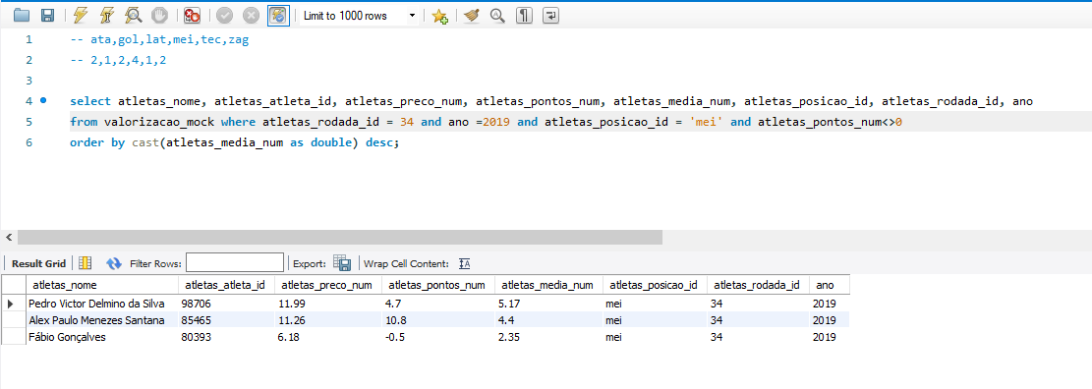
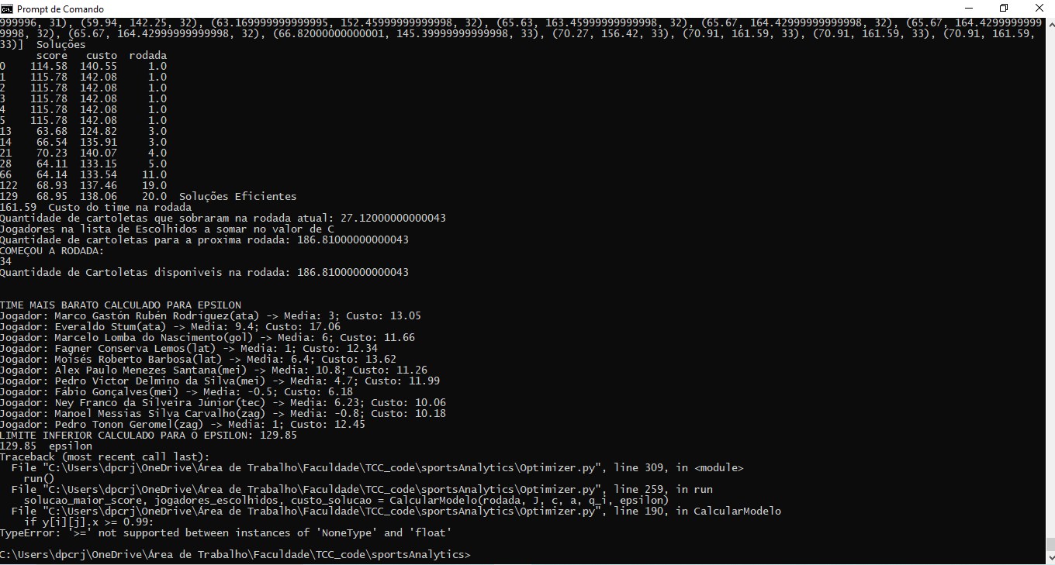
nome | id | custo | score | media | Nome | ID | Custo | Score | Media | media | posicao | rodada | ano
Everton Sousa Soares | 86757 | 18.38 | 10.7 | 7.28
Everaldo Stum | 78117 | 17.06 | 9.4 | 4.86
Tadeu Antonio Ferreira | 82453 | 14.56 | -6.3 | 6.88
Reinaldo Manoel da Silva | 78850 | 14.24 | -0.3 | 5.84
Fagner Conserva Lemos | 42500 | 12.34 | 1 | 4.94
Pedro Victor Delmino da Silva | 98706 | 11.99 | 4.7 | 5.17
Alex Paulo Menezes Santana | 85465 | 11.26 | 10.8 | 4.4
Fábio Gonçalves | 80393 | 6.18 | -0.5 | 2.35
FALTA UM JOGADOR NA CONSULTA
Pedro Tonon Geromel | 80853 | 12.45 | 1 | 5.64
Pedro Henrique Ribeiro Gonçalves | 87225 | 8.69 | 4.4 | 4.46

 | Mais caro pelo Banco | 127.15 |  |  | Escalado | 0

